Frequencies
Символ | Частота
E | 0.0092592592593
F | 0.0046296296296
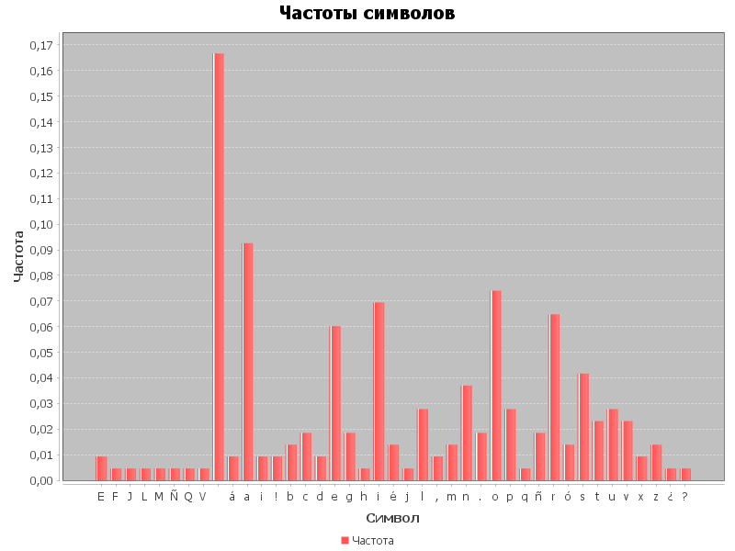
J | 0.0046296296296
L | 0.0046296296296
M | 0.0046296296296
Ñ | 0.0046296296296
Q | 0.0046296296296
V | 0.0046296296296
 | 0.16666666667
á | 0.0092592592593
a | 0.092592592593
¡ | 0.0092592592593
! | 0.0092592592593
b | 0.013888888889
c | 0.018518518519
d | 0.0092592592593
e | 0.060185185185
g | 0.018518518519
h | 0.0046296296296
i | 0.069444444444
é | 0.013888888889
j | 0.0046296296296
l | 0.027777777778
, | 0.0092592592593
m | 0.013888888889
n | 0.037037037037
. | 0.018518518519
o | 0.074074074074
p | 0.027777777778
q | 0.0046296296296
ñ | 0.018518518519
r | 0.064814814815
ó | 0.013888888889
s | 0.041666666667
t | 0.023148148148
u | 0.027777777778
v | 0.023148148148
x | 0.0092592592593
z | 0.013888888889
¿ | 0.0046296296296
? | 0.0046296296296

